Docker for Windows
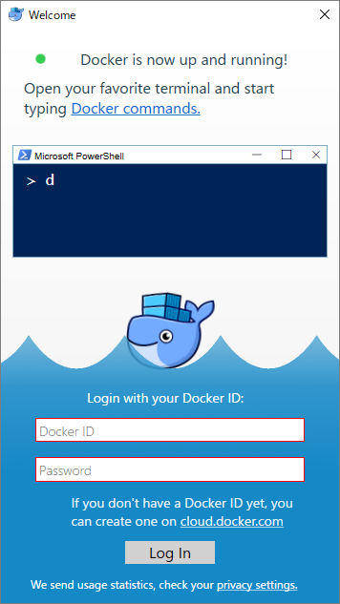
Docker for Windowsのインストール手順

 | 概要

 |  | Docker for Windows のインストール手順です。

 | バージョン

 |  | 常に最新のバージョンを利用すること

 | インストーラの格納場所

 |  | \\chamaeleon\BroadLeafShare\Partsman.c\90_ツール\Docker for Windows
 |  | https://teams.microsoft.com/_#/files/10_%E7%AE%A1%E7%90%86?threadId=19%3Aa6625373d63f456fac3d293eb48dc05c%40thread.skype&ctx=channel&context=90_%25E3%2583%2584%25E3%2583%25BC%25E3%2583%25AB%252FDocker%2520for%2520Windows
 |  | または
 |  | \BL Partsman.c開発 - ドキュメント\10_管理\90_ツール\Docker for Windows

 |  |  | Docker for Windows Installer .exe

 | インストール手順

 | １．Docker for Windows Installer .exe を実行する。

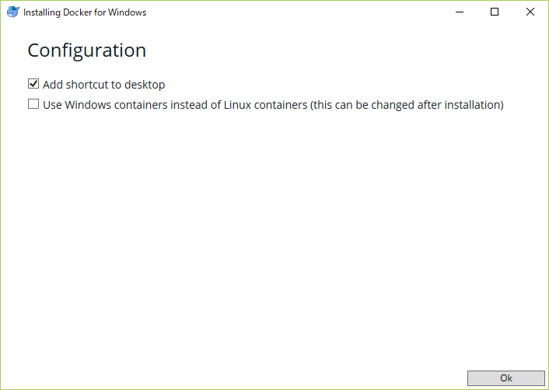

 | ２．インストールが始まるので完了するまで待つ。

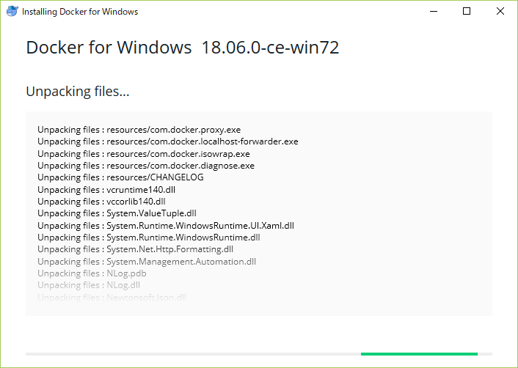

 | ３．インストールが完了したら、再起動する。

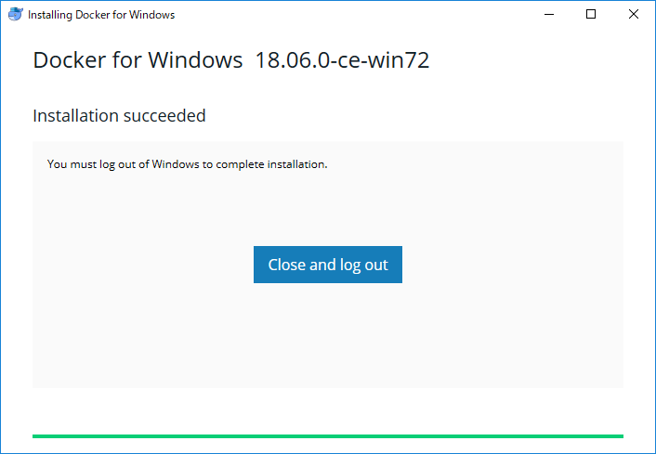
 |  | ※画像取り忘れ。補完求ム。

 | ４．PCが再起動後、以下のダイアログが表示されたら「OK」ボタンを押下して、再度、再起動する。
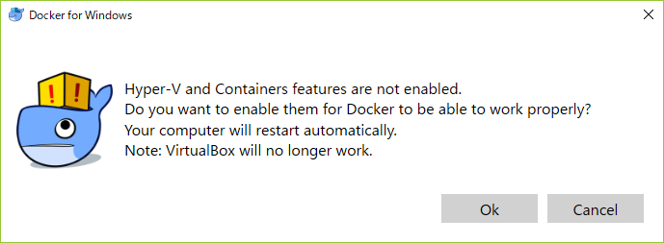

 | ５．成功すれば、再起動後に以下が表示されます。
 | ログインを求められますが、ログインすると後続の処理で失敗するため、ログインしないようにしてください。

Dockerの設定
Dockerの設定

 | 概要

 |  | Docker for Windows のインストール後に行う、Dockerの設定です。

 |  | 基本的に、以下にあるREADME.mdの記載通りにやればOKです。
 |  | 本シートでは、下記の手順に加え、注意点や、サンプルなどを記載します。

 |  |  | https://dev-gitlab.broadleaf.jp/blcloud-backendbase-package/blcloud-tools/tree/develop/docker

 | バージョン

 |  | 常に最新のバージョンを利用すること

 | インストーラの格納場所

 |  | 特になし

 | 注意点やサンプルなど

 | 事前準備
hostsファイル格納場所
windows10の場合
C:\Windows\System32\drivers\etc
※編集権限がない場合は、管理者権限にてUsersにフルコントロール権限を付与する。
 |  | hostsファイルによる名前解決の設定

 |  |  | 以下、設定例です。

 |  |  |  | 127.0.0.1 blcloud-cassandra
 |  |  |  | 127.0.0.1 blcloud-elastic
 |  |  |  | 127.0.0.1 blcloud-redis
 |  |  |  | 127.0.0.1 blcloud-mysql
デスクトップ等へhostsファイルをコピーして編集後、
保存したファイルごと上書きでも行けます。
 |  |  |  | 127.0.0.1 blcloud-kafka

 |  | Network DNSServerの設定

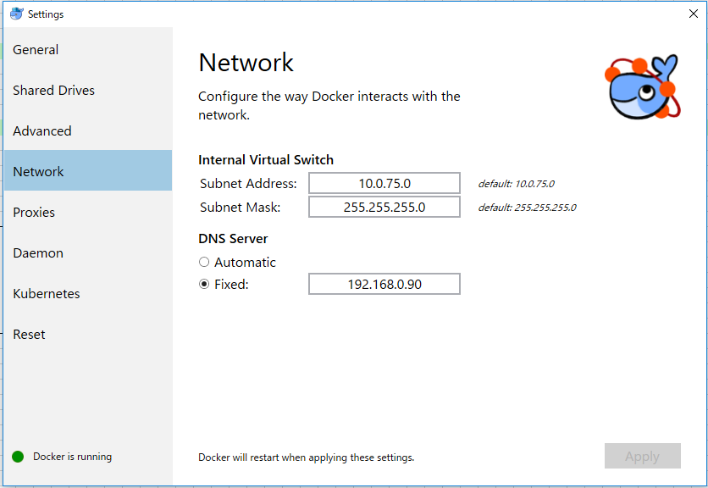
 |  |  | Docker → Setting → Network を開き DNSServerを設定します。

お使いの環境のDNSServer情報を設定してください。
Windows10の場合、ネットワークの状態 → ネットワークのプロパティの表示 で確認できます。

コマンドプロンプトで
ipconfig /all
でも確認できます。

 | インフラ環境の起動

 |  | docker-compose 起動前docker login
 |  |  | docker login dev-gitlab.broadleaf.jp:4567
 |  |  | Username: shigenobu.iwamoto
 |  |  | Password:shige00X

 |  | docker-compose 起動

 |  |  | 事前に以下のリポジトリをCloneしてください。
 |  |  | https://dev-gitlab.broadleaf.jp/blcloud-backendbase-package/base-tools/blcloud-development-tools
赤字のIPアドレスは、自身のIPアドレスを指定してください。
localhost や 127.0.0.1 では失敗するので、注意！(docker-compose 後、新CMD起動)
 |  |  | docker-compose up -d
 |  | スキーマの初期化

 |  |  | 以下、コマンド例です。
 |  |  | 実際は改行せずに1行で入力してください。

 |  |  |  | docker run --rm -e "MYSQL_HOST=192.168.3.97" -e "MYSQL_DB=dev_blcloud" -e "MYSQL_USER=root" -e "MYSQL_PWD=my-secret-pw"
 |  |  |  | -e "ELASTIC_HOST=192.168.3.97" -e "CASSANDRA_HOST=192.168.3.97" -e "CASSANDRA_KEYSPACE=dev_blcloud" -e "CLEAN=true"
 |  |  |  | dev-gitlab.broadleaf.jp:4567/blcloud-backendbase-package/blcloud-tools/blcloud-bootstrap:2.0.0

 |  |  | テーブル情報を最新に更新したい場合は以下のコマンドを実行してください。

 |  |  |  | docker pull dev-gitlab.broadleaf.jp:4567/blcloud-backendbase-package/blcloud-tools/blcloud-bootstrap:2.0.0

 | APIの実行

 |  | 任意です。

 | HOW TO

 |  | cassandraへの接続など、dockerを通じて使用する際の使用例が記載されています。

blcloud-example構築手順
blcloud-example構築手順

 | 概要

 |  | バックエンドのソースコードについて、BL様よりコーディング例（blcloud-example）が展開されています。

 |  | blcloud-exampleの実行方法に関しては以下にあるREADME.mdを参照してください。
 |  | 本シートはblcloud-exampleの実行に際し、補足事項などをまとめます。

 |  | https://dev-gitlab.broadleaf.jp/blcloud-domain-package/blcloud-example

 | バージョン

 |  | 常に最新のバージョンを利用すること

 | インストーラの格納場所

 |  | 特になし

 | 設定手順

 | cassandraセットアップ時の注意点

 | ※ | Docker を起動していないと失敗します。起動状態はコマンドプロンプトより以下の手順で確認してください。

 |  | ① | $cd ./blcloud-tools\docker |  | docker環境まで移動

 |  | ② | $docker container ls |  | 起動状態を確認。起動中の場合は終了してください。

 |  |  | ※何も起動していない場合は、以下のメッセージで終了します。
 |  |  | CONTAINER ID IMAGE COMMAND CREATED STATUS PORTS NAMES

 |  | ③ | $docker-compose up -d |  | 未起動の場合、Docker を起動

 |  |  | ※全て 「done」状態になったらOKです。正しバックグランドで個別に container が起動中のため起動しきれるまで時間がかかります
 |  |  | Starting blcloud-zookeeper ... done
 |  |  | Starting blcloud-kafka ... done
 |  |  | Starting blcloud-cassandra ... done
 |  |  | Starting blcloud-elastic ... done
 |  |  | Starting blcloud-kafkaconsume ... done
 |  |  | Starting blcloud-redis ... done
 |  |  | Starting blcloud-mysql ... done
 |  |  | Starting blcloud-transactionconsume ... done

 |  | ④ | $docker container ls |  | 再度起動状態を確認

 |  |  | ※起動中の場合は、以下のように出力されます。
 |  |  | CONTAINER ID IMAGE COMMAND CREATED STATUS PORTS NAMES
 |  |  | cb6373082e85 dev-gitlab.broadleaf.jp:4567/blcloud-backendbase-package/blcloud-tools/blcloud-cassandra-trigger:2.0.0 "/docker-entrypoint.…" 43 hours ago Up 2 minutes 7001/tcp, 0.0.0.0:7000->7000/tcp, 7199/tcp, 0.0.0.0:9042->9042/tcp, 9160/tcp blcloud-cassandra
 |  |  | 67bf6a12aeb7 dev-gitlab.broadleaf.jp:4567/blcloud-backendbase-package/blcloud-tools/blcloud-kafka-consumer:2.0.0 "sh -c 'java -Dblclo…" 43 hours ago Up 2 minutes blcloud-kafkaconsume
 |  |  | 76888dc8f5a8 dev-gitlab.broadleaf.jp:4567/blcloud-backendbase-package/blcloud-tools/blcloud-transaction-consumer:2.0.0 "sh -c 'java -jar /a…" 43 hours ago Up 2 minutes blcloud-transactionconsume
 |  |  | 60fe6f1b597c wurstmeister/zookeeper "/bin/sh -c '/usr/sb…" 43 hours ago Up 2 minutes 22/tcp, 2888/tcp, 3888/tcp, 0.0.0.0:2181->2181/tcp blcloud-zookeeper
 |  |  | f37c9b3bec77 blcloud-elastic "/docker-entrypoint.…" 43 hours ago Up 2 minutes 0.0.0.0:9200->9200/tcp, 0.0.0.0:9300->9300/tcp blcloud-elastic
 |  |  | 722500f423f5 mysql:5.7 "docker-entrypoint.s…" 43 hours ago Up 2 minutes 0.0.0.0:3306->3306/tcp, 33060/tcp blcloud-mysql
 |  |  | 50061d012d91 redis "docker-entrypoint.s…" 43 hours ago Up 2 minutes 0.0.0.0:6379->6379/tcp blcloud-redis

 | 補足事項

 | STS(eclipse)環境でのサンプルの実行方法

 | 1.設定済みのSTS.exe を起動しプロジェクトをインポート

 |  | ⇒ [Import] > Maven > Existing Maven Projects
 |  |  | ⇒[Browse]で「$WORK/blcloud-example/」を指定することで、次の３つのプロジェクトが表示されるのでインポートします。

この階層にあるPOMファイルを読み込まないとエラーとなるため、注意！
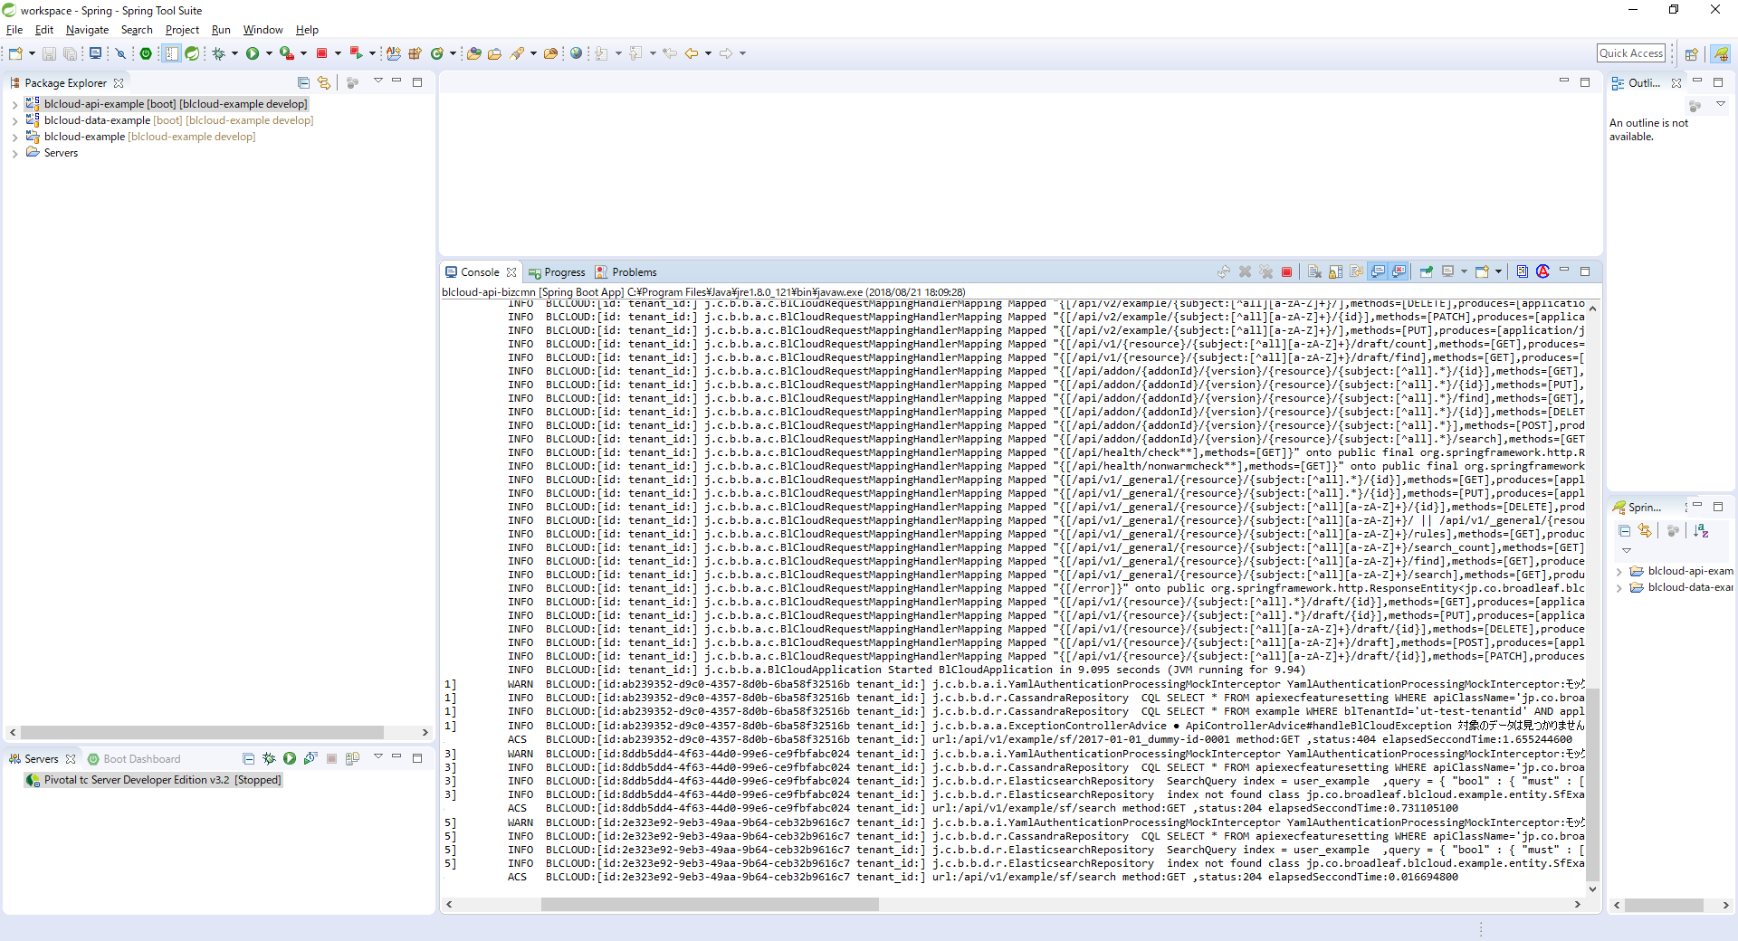
 |  |  |  | blcloud-example
 |  |  |  | blcloud-api-example
 |  |  |  | blcloud-data-example

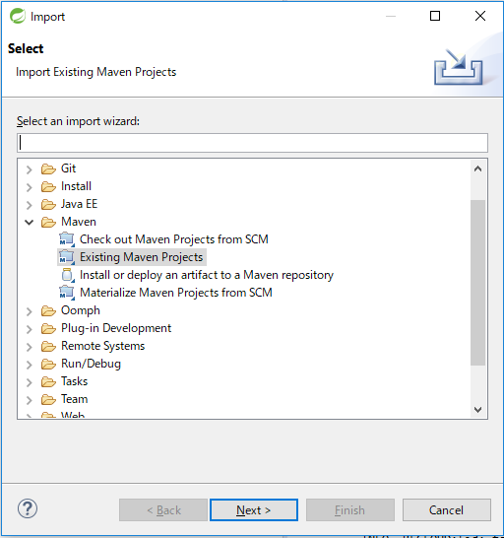

 | 2 | ApplicationServer 起動
 |  | STSのパッケージエクスプローラーのblcloud-api-exampleを右クリック> 実行（or デバッグ） > 実行（or デバッグ）の構成
 |  |  | ダイアログの左フレームで「Spring Boot APP」を右クリック > 新規
 |  |  | 「新規作成」が作られるので選択し、右フレームのプロジェクトから「blcloud-api-example」を選択。
 |  |  | 右フレームのMain typeに「jp.co.broadleaf.blcloud.api.BlCloudApplication」を入力して実行（or デバッグ） ボタンクリック

 |  | ⇒ コンソールに以下のログが出力されるまで待ちます |  |  |  | INFO BLCLOUD:[id: tenant_id:] j.c.b.b.a.BlCloudApplication Started BlCloudApplication in 8.946 seconds (JVM running for 9.786)

...
2017-05-25 11:07:06.309 [ios-HP4-main] INFO BLCLOUD:[id: tenant_id:] j.c.b.b.a.BlCloudApplication Started BlCloudApplication in 4.711 seconds (JVM running for 5.655)

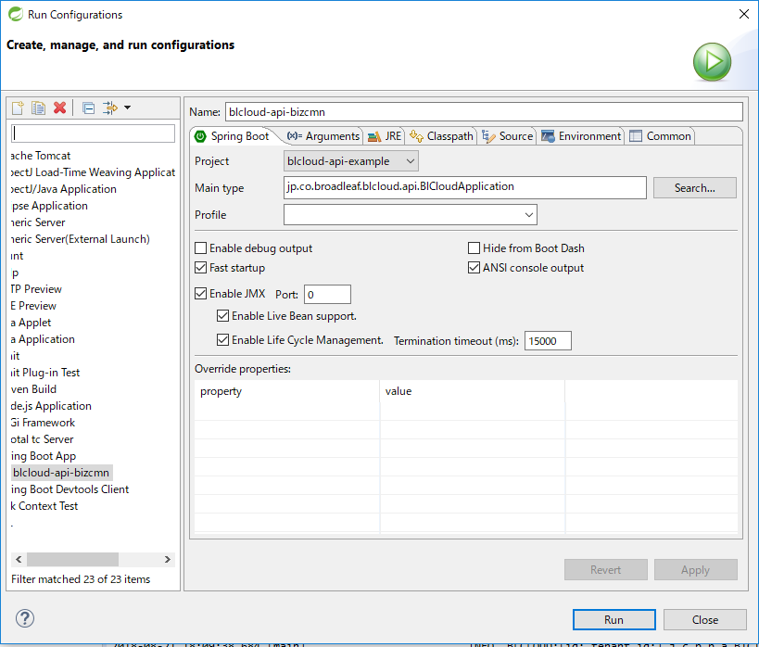

 |  |  |  | バックtoバックで利用される場合、プログラムの引数に以下を指定する。 |  | コマンドプロンプトから実行するときは、こちらを使用
 |  |  |  | --mock.tenantId=ut-test-tenantid --mock.skip=FALSE |  | mvn -Dmaven.test.skip=true -Drun.arguments="--mock.tenantId=ut-test-tenantid,--mock.skip=false" spring-boot:run

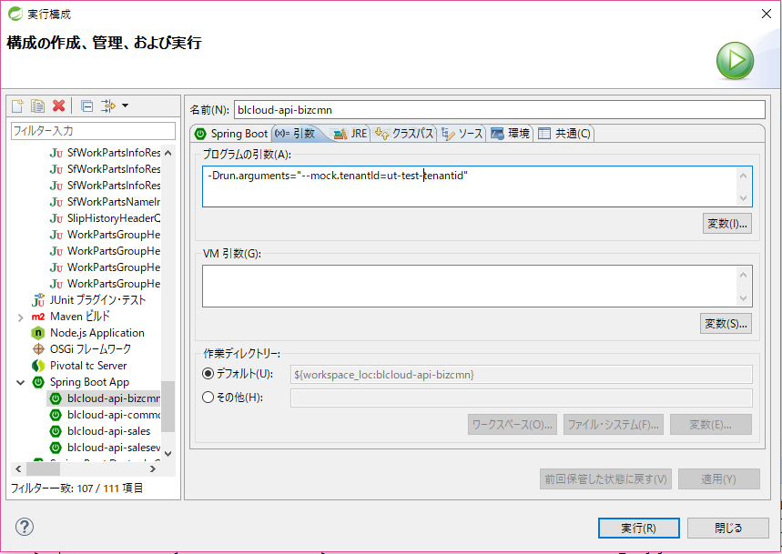

--mock.tenantId=ut-test-tenantid --mock.skip=FALSE

 | 3.Client からAPI呼び出し

 |  | Google Chromeをインストールし、拡張機能にて「ARC cookie exchange」と「Advanced REST client」 を追加
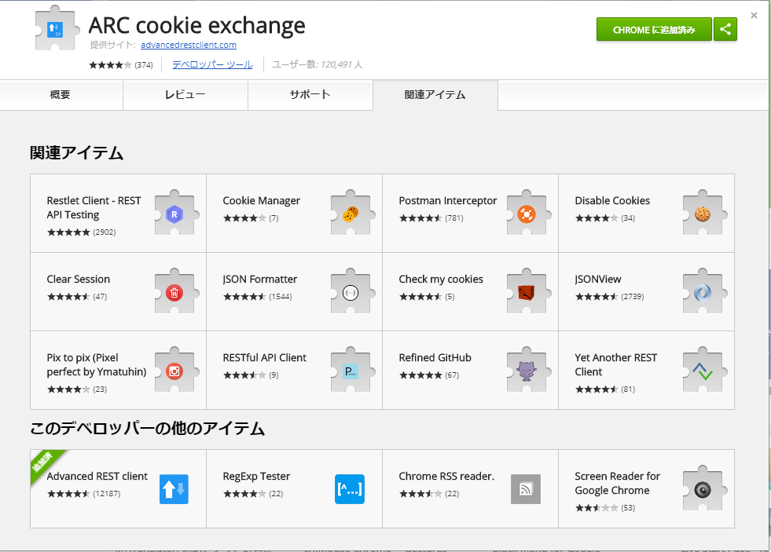

 |  | ARCアプリを起動

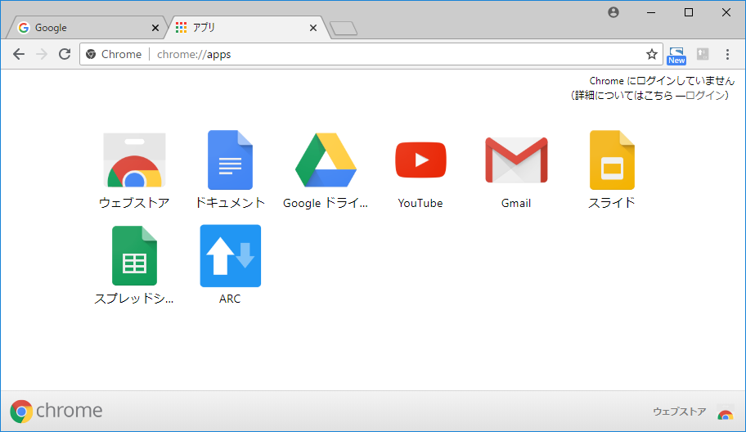

 |  | sampleのAPI呼び出しを確認する。
 |  |  | https://dev-gitlab.broadleaf.jp/blcloud-domain-package/blcloud-example

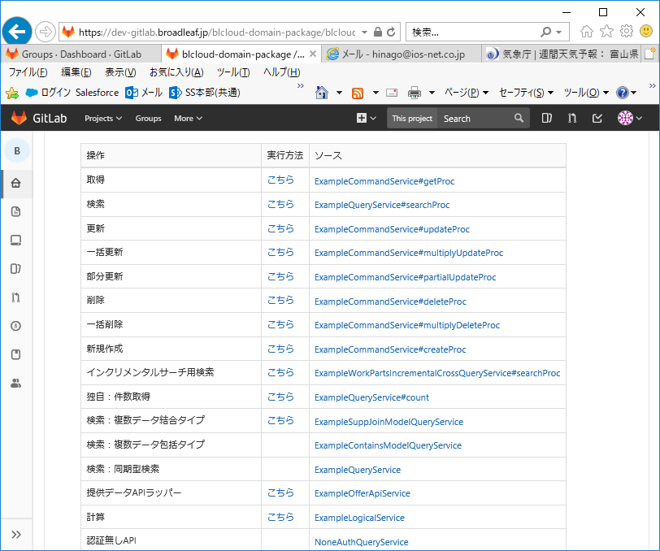
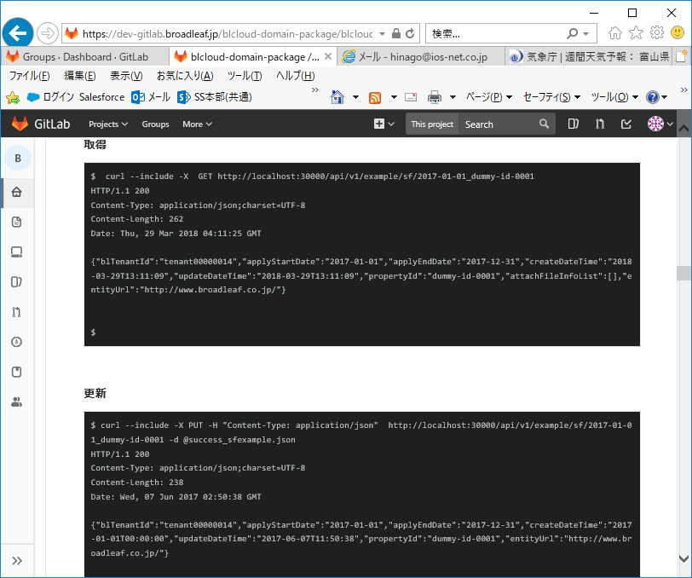

呼び出したいAPIの呼び出し方法を確認する。

 |  |  |  |  |  |  | →

 |  | ARCツールにて実行
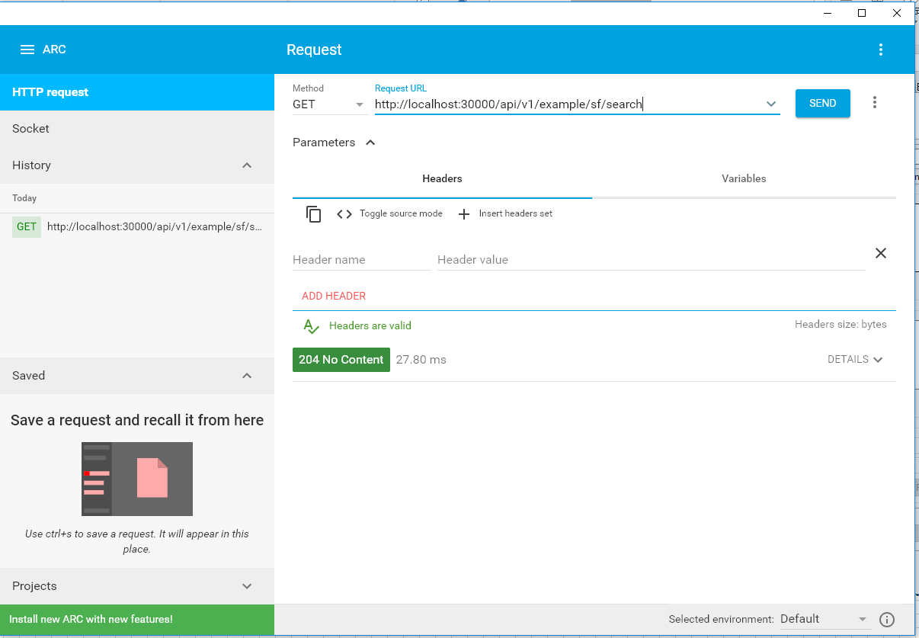
URLを設定しSENDボタンを押下

実施結果はこちらで確認できます。

 | STS(eclipse)環境でJunit（sampleソース）の実行手順

 |  | 前提：上記「STS(eclipse)環境でのサンプルの実行方法」の設定が全て完了していること

 |  | 注意：上記「サンプル実行」の動作確認後、続けて実行しようとすると、ポートが被るためJunit実行時にErrorとなります。Serverを停止してから実行してください。

 |  | 1 | Dockerが起動中であるかを確認。未起動の場合は起動してから実施してください。
 |  |  | Doker起動状態の確認は上記「cassandraセットアップ時の注意点」を参照

 |  | 2 | STSより下記Junitサンプルを実行
 |  |  | /blcloud-api-example/src/test/java/jp/co/broadleaf/example/api/ExampleCommandServiceITTest.java

 |  |  | ファイルを指定 → 右クリック → RunAs → Junit
 |  |  |  | ※Errorが「０」なら正しく動作しています。
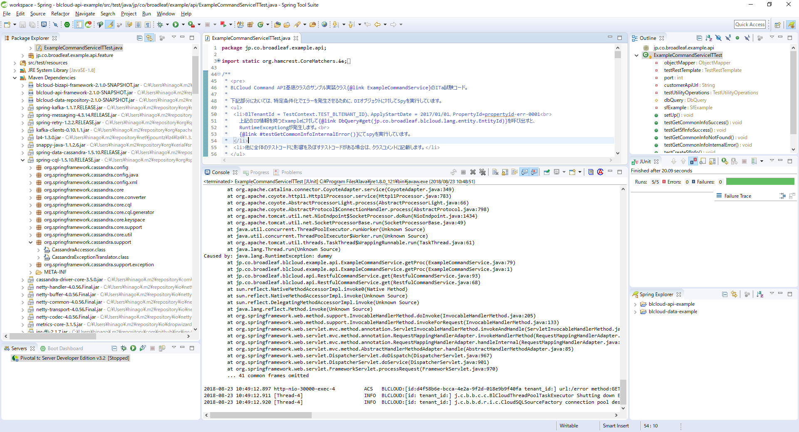

実施結果はこちらで確認できます。

ソース自動生成Toolの設定
ソース自動生成Toolの設定

 | 概要

 |  | バックエンドのソースコードについて、BL様より提供されている自動生成Toolの設定手順を記載します。

 |  |  | https://dev-gitlab.broadleaf.jp/blcloud-backendbase-package/blcloud-tools/maintenance-codegen

 |  | 事前準備完了後の設定手順などについては、GitLabのREADMEを参照してください。
 |  | 本シートでは、下記の手順に加え、補足事項などをまとめます。

 |  |  | https://dev-gitlab.broadleaf.jp/blcloud-backendbase-package/blcloud-tools/blob/develop/maintenance-codegen/README.md

 | バージョン

 |  | 常に最新のバージョンを利用すること

 | 事前準備

 |  | ① | blcloud-tools をgitLabよりcloneしてきます。

 |  |  | ※dockerの設定が完了している場合、clone済みです。

 |  | ② | blcloud-datadictionary を gitlab より clone します。

 |  |  | https://dev-gitlab.broadleaf.jp/blcloud-backendbase-package/blcloud-datadictionary

 |  |  | ※ブランチを「topic/partsman」に切り替えます。

 |  | ③ | mvn package にて実行モジュールを生成（以下を参照）

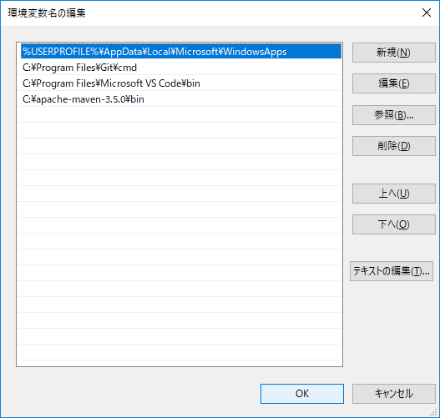
 |  |  |  |  |  |  | PathにMavenを追加しておく。（BL様側手順にはないです）

 |  |  | https://dev-gitlab.broadleaf.jp/blcloud-backendbase-package/blcloud-tools/blob/develop/maintenance-codegen/README.md

 | 実行手順（補足）

 |  | 実行方法のjarファイルは存在しないため、以下のコマンドで実行してください。

 |  |  | $ | cd ./blcloud-tools/maintenance-codegen

 |  |  | $ | java -jar ./target/maintenance-codegen-1.0.0-package.jar -d ./blcloud-datadictionary/yaml -o build\ -e pmsalessetting -m sales -p 3

 |  |  | 赤字は、ご自身の環境に合わせて訂正してください。

 |  |  |  | ./blcloud-tools/maintenance-codegen | … | cloneした、blcloud-toolsの配下

 |  |  |  | ./blcloud-datadictionary/yaml | … | cloneした、blcloud-datadictionary配下

 |  |  |  | pmsalessetting | … | APIのエンティティ名

